Sheet1
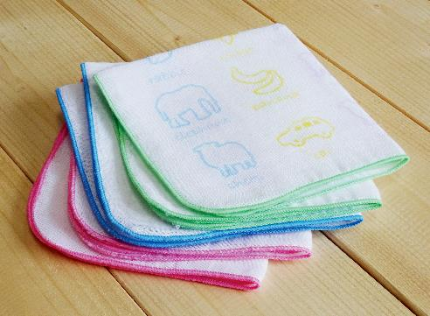
提 案 書

ガーゼハンカチ |  | 参考上代 | ¥190 | 販売価格
 |  | （税別） |  | （税別）
【JAN】 | 4562121885967
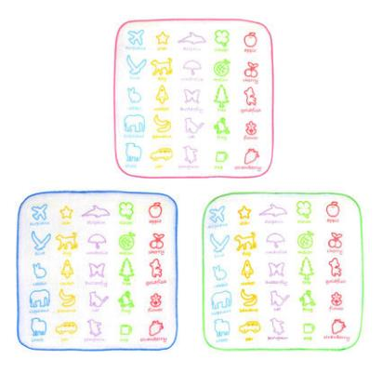 |  |  | 【商品番号】 7005 【本体サイズ】 230×230×1㎜・5g 【パッケージサイズ】 125×125×2㎜・6g 【個装形態】 ポリ袋入 【色・柄】 ブルー・グリーン・ピンク（色指定不可） 【材質】 綿100％ 【入数】 360 【商品説明】 軽くて通気性に優れた2重ガーゼのハンカチです。 【生産国】 中国

